Form AI-Transform-Plan
AI Transformation Plan
 | กรณีที่เป็น Products & Services ให้ระบุ กระบวนการที่ลูกค้า [พบ, ซื้อ, ใช้, กำจัด อย่างไร] |  | Redesign of [How work should be done, operated, or assembled] |  |  | The Next Tech Categories |  |  |  |  |  |  |  |  |  | %of | Duration (Years from Now) |  |  |  |  | ประเภท
Owners | QWP+kQI (Job/SOP) | QWI/WS/QWF/SQA (Task) | Existing Work | Data Available from & by … | Description for Redesign | None | AI/ML | NLP | C-Bot | SST | Robot | RPA | VR | AR | IoT | NT | Now | 1~2 | 3~5 | 6~10 | 11~Y | เป็น AI | เป็น Automation | ใช้ ERP | เป็น Kaizen | ปรับปรุง/แก้ไขวิธีการปฎิบัติของการทำงานเดิมให้ดีขึ้น (ของเดิมยังไม่ค่อยดี)
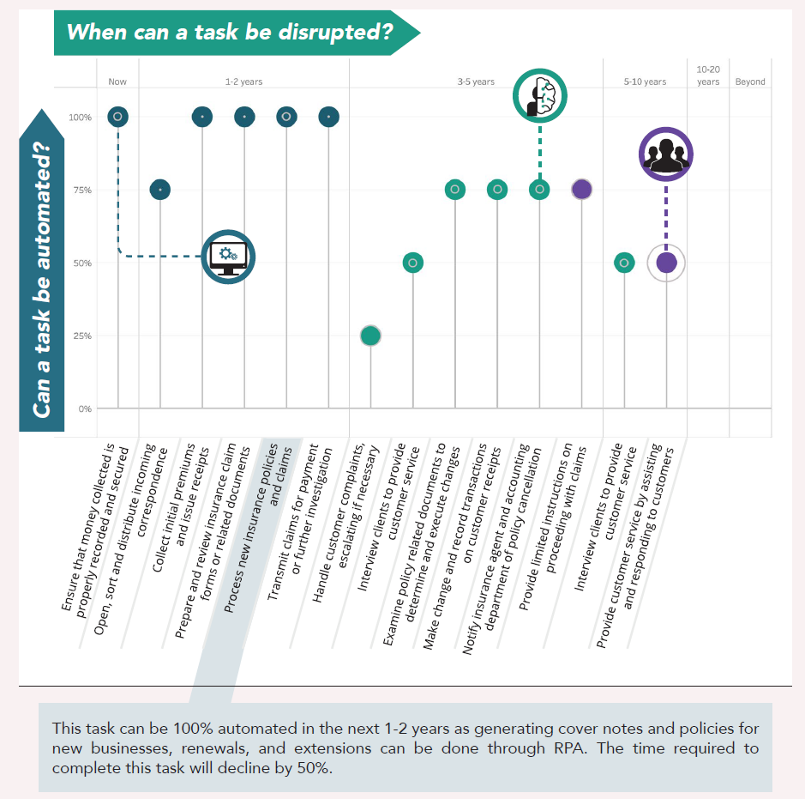
Customer Service Specialist (Insurance) | Responding to Customer Enquiries | Process new insurance policies (กรมธรรม์ประกันภัย)
 |  | Record transactions on customer reciepts
 |  | etc.
 | Handling Customer Claims | Process new claims
 |  | Prepare insurance claim forms or related document
 |  | Transmit claims for payment
 | Handling Customer Complaints | etc.
 | kQI
 | #1 ให้แล้วเสร็จภายในระยะเวลาที่กำหนด
 | #2 ประมวลผลได้อย่างแม่นยำ

Creative Agency Account Director (Advertising) | Directing and leading clients' business | Identify improvement opportunities for customers
 | through developing and executing plans | Check to ensure customers' problem are resolved
 | with consulting, creative, and operational partners | Prepare offering (improvement plan, cost, timeline, and expenditure statements)
 |  | Communicate with clients
 | kQI | etc.
 | #1 Revenue generating for assigned clien base
 | #2 Developing best practice knowledge

Technical Sale Re-presentative (VPG) | สร้างความผูกพันธ์ด้วยการหาโอกาส | เรียนรู้.คตก.ของลูกค้า (CRE)
 | ช่วยให้ลูกค้ามีผลประกอบการที่ดีขึ้น | ค้นหา Pain Points ของลูกค้า (QFD [KQI & SOPs])
 |  | จัดทำข้อเสนอขาย (ODS)
 |  | ประเมินส่วนแบ่งซื้อจากเราของลูกค้าแต่ละราย
 |  | จัดทำ Forecast และ วางแผนการส่งมอบ
 | kQI | etc.
 | #1 KQI ของ ลูกค้าสูงขึ้นอย่างต่อเนื่องจนเข้าใกล้ค่าสูงสุด (benchmark)
 | #2 ส่วนแบ่งซื้อจากเราของลูกค้าแต่ละราย >70%
 | #3 จำนวนลูกค้าที่มีส่วนแบ่งซื้อจากเรา >70%

ปรึกษาวันที่ 24 มิ.ย.69
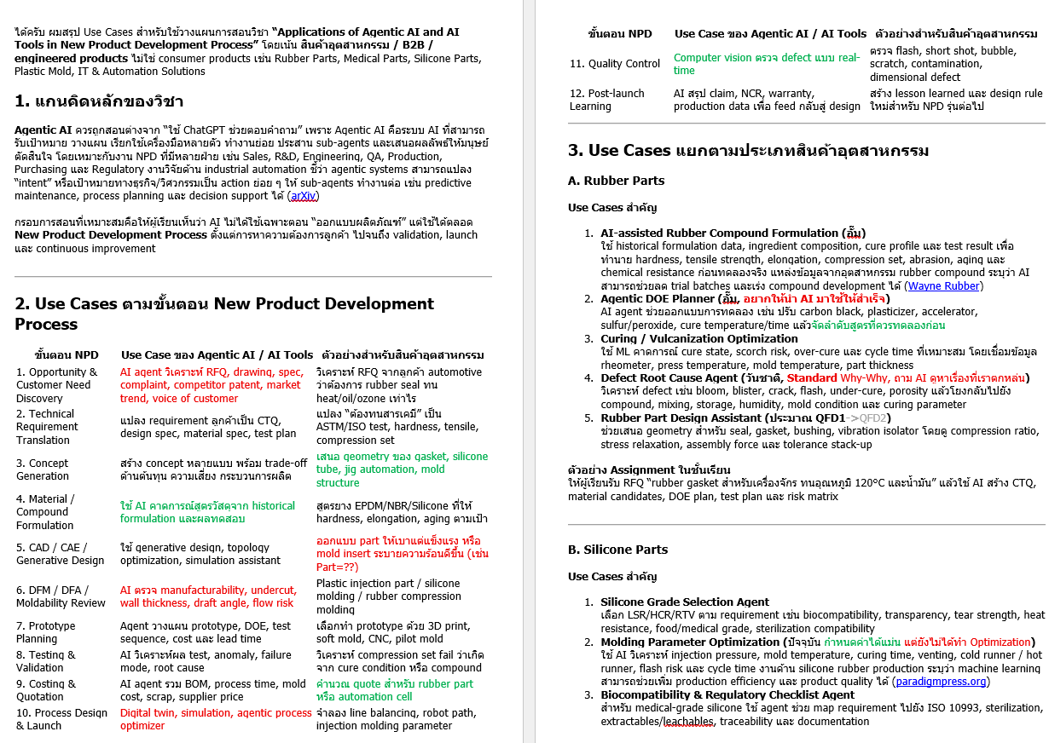
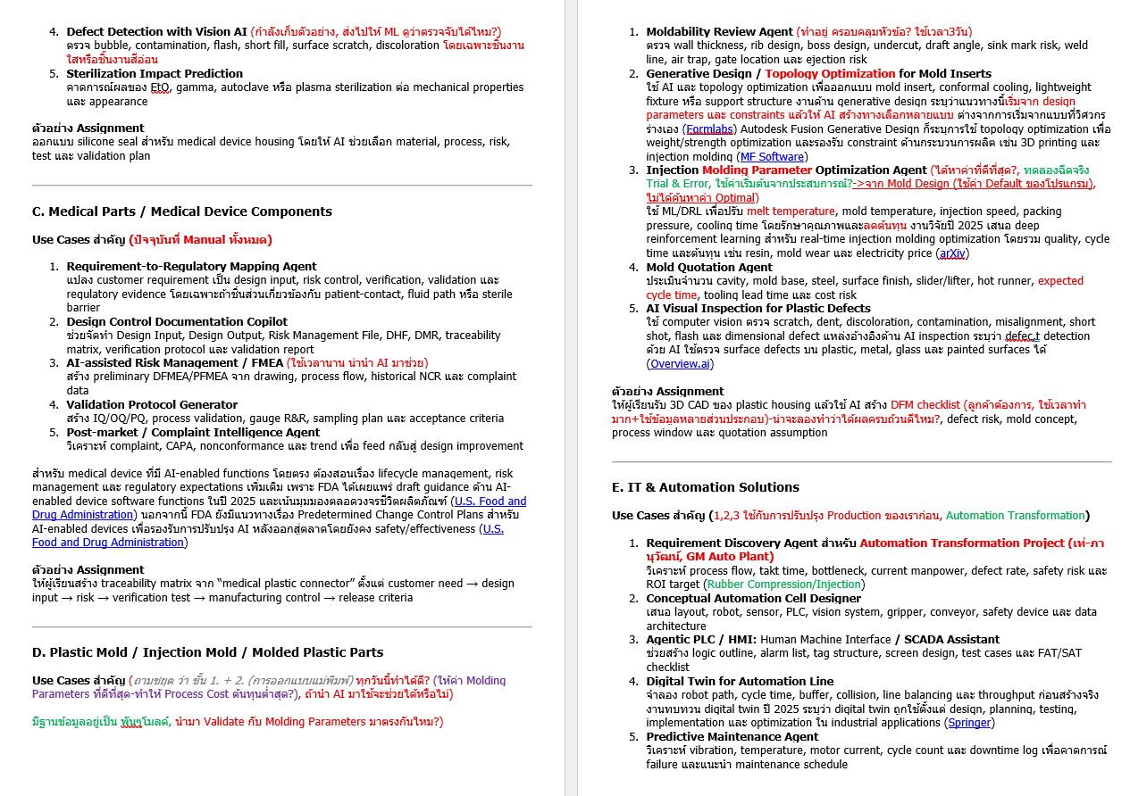
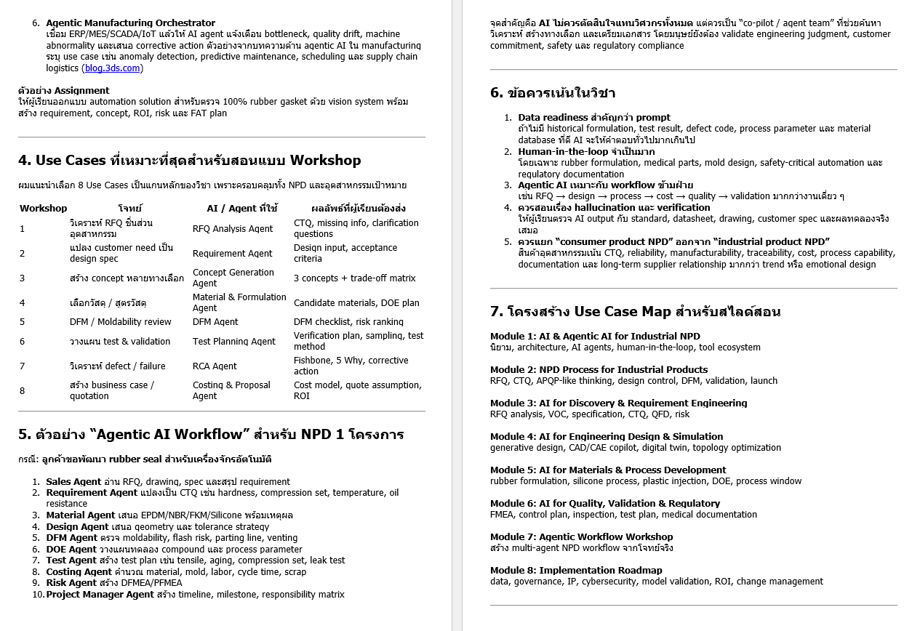

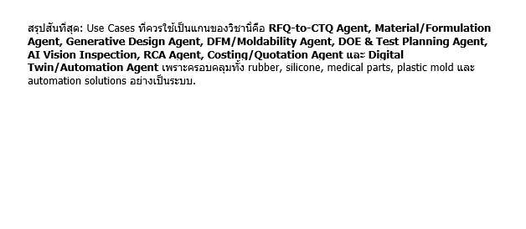

INPUT DATA
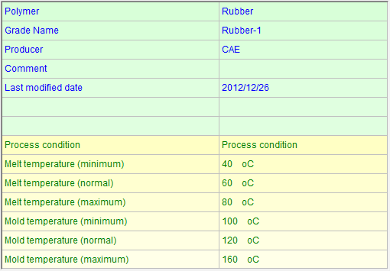
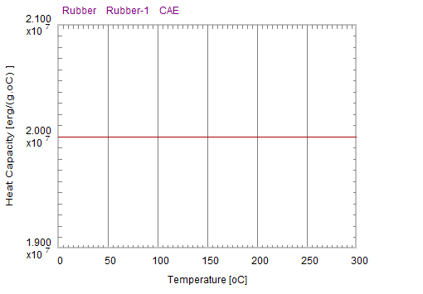
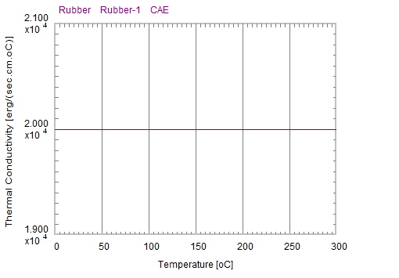
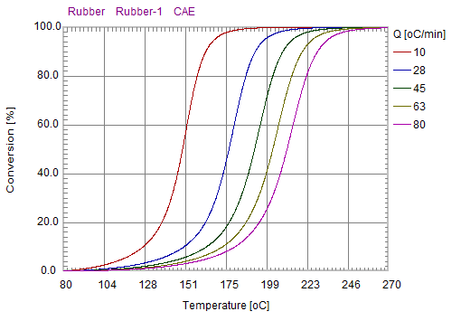

ความจุความร้อนจำเพาะ (Heat Capacity, C_p)
การนำความร้อน (Thermal Conductivity, K)
อัตราการเปลี่ยนสภาพ (Conversion / Curing %)

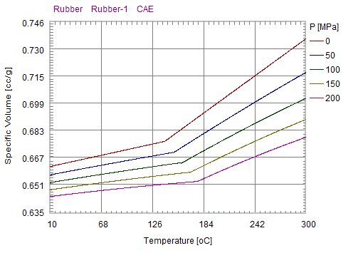
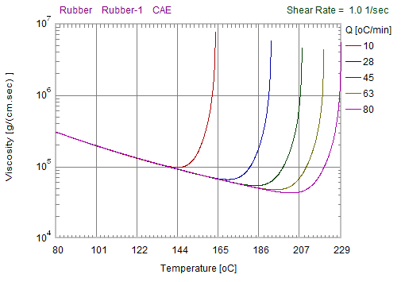
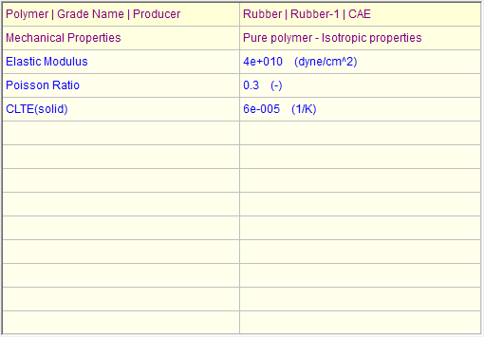

สัมประสิทธิ์การขยายตัวทางความร้อนแนวเส้นตรง
MATERIAL DATA

คุณสมบัติ PVT (Pressure-Volume-Temperature)
ความหนืด (Viscosity @ Shear Rate

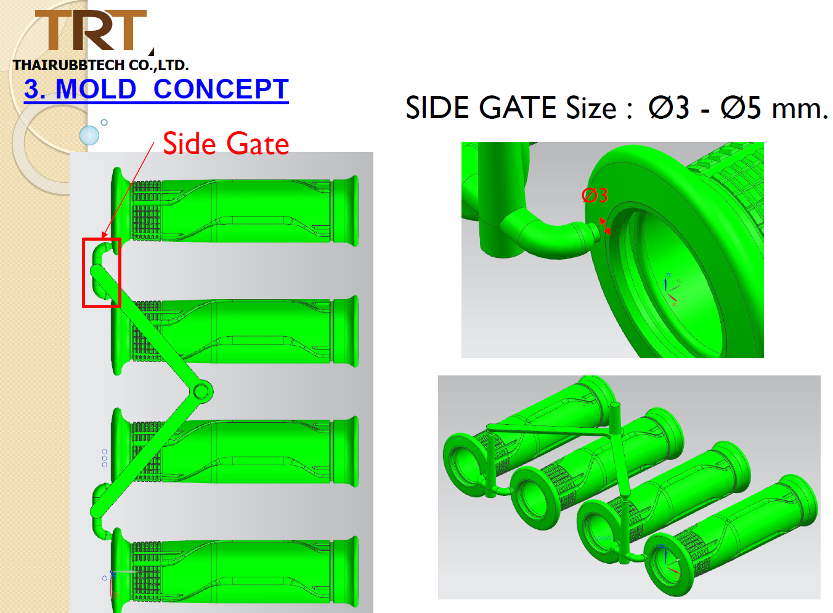
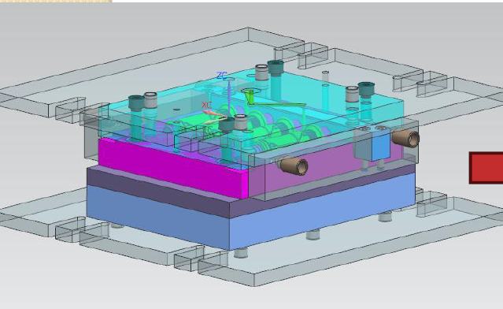

3D PART & MOLD

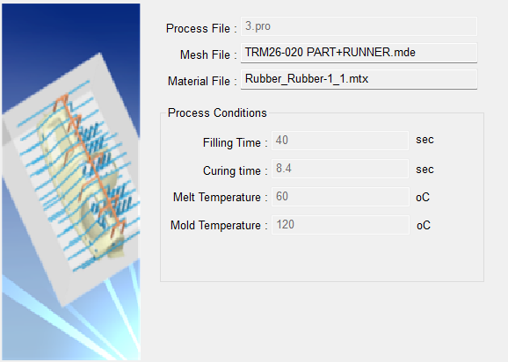
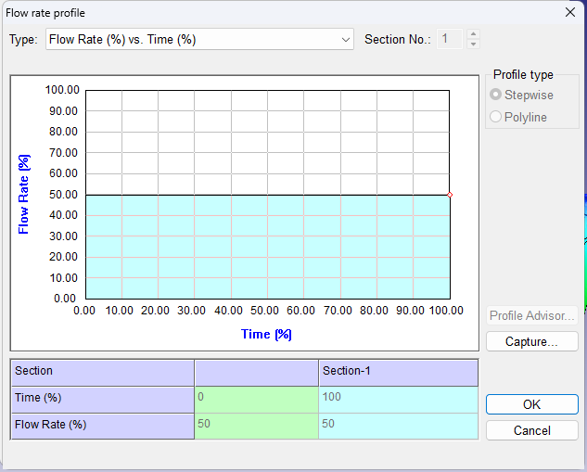
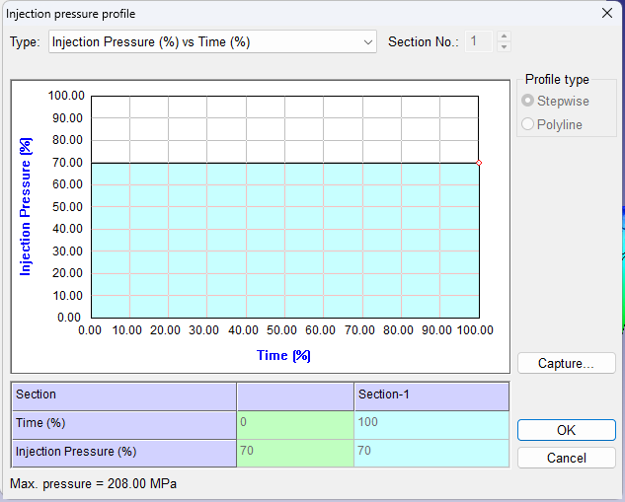

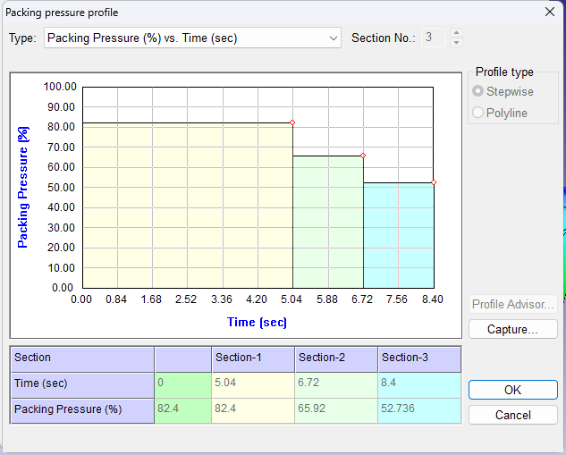

INJECTION CONDITION

PROCESS
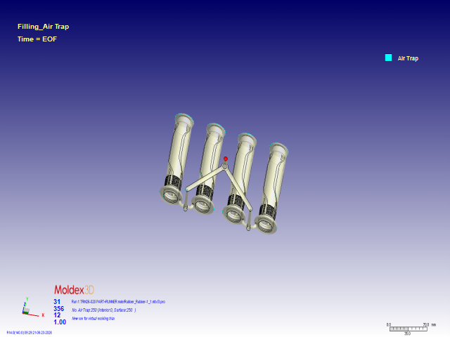
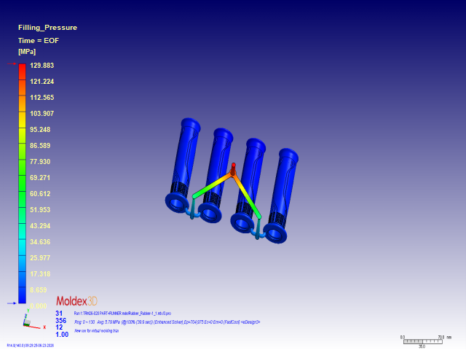

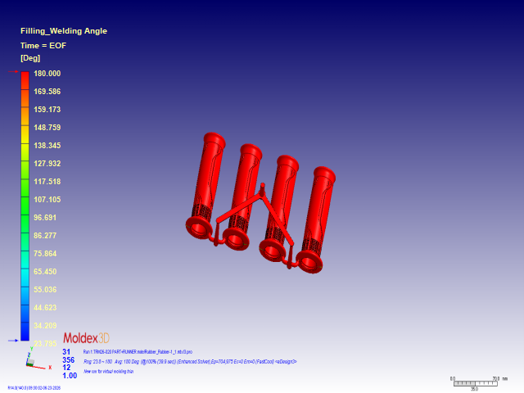
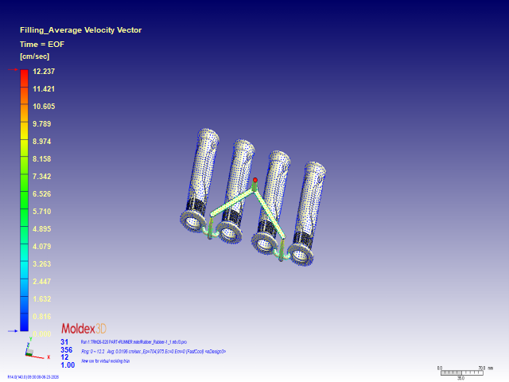

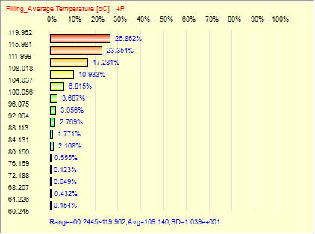
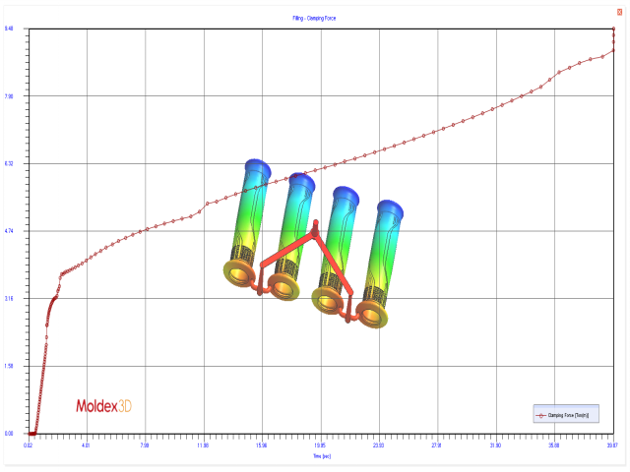

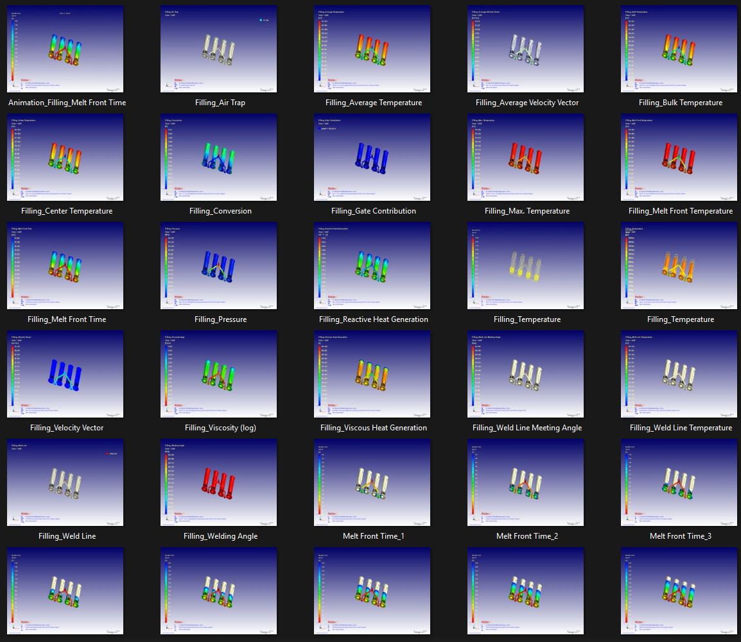
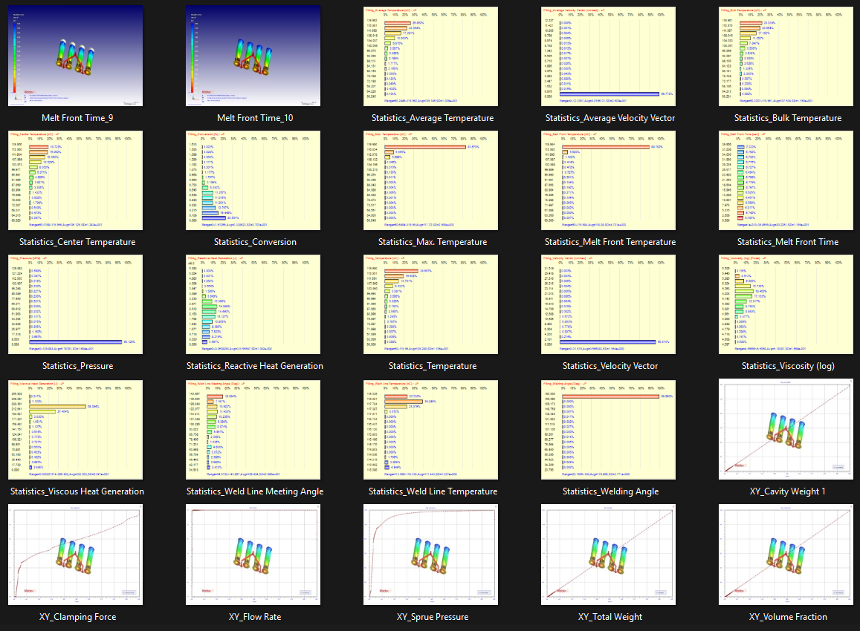

OUTPUT AI OPTIMIZE
